1 - liczebnosc_wiek
Pierwsze rejestracje używanych samochodów osobowych sprowadzonych z zagranicy w Polsce, w latach 2024 - 2025 analizy PZPM na podstawie Centralnej Ewidencji Pojazdów

 | Sty | Lut | Mar | Kwi | Maj | Cze | Lip | Sie | Wrz | Paź | Lis | Gru | RAZEM
2024 | 66,186 | 72,408 | 77,918 | 79,087 | 72,082 | 71,814 | 79,987 | 72,310 | 74,241 | 84,992 | 66,966 | 64,519 | 882,510
2025 | 69,287 |  |  |  |  |  |  |  |  |  |  |  | 69,287
%zmiana r/r | 4.7% |  |  |  |  |  |  |  |  |  |  |  | 4.7%
Pierwsze rejestracje używanych samochodów osobowych w Polsce 2024 - 2025
 | 2024 | 2025
Sty | 66186 | 69287
Lut | 72408
Mar | 77918
Kwi | 79087
Maj | 72082
Cze | 71814
Lip | 79987
Sie | 72310
Wrz | 74241
Paź | 84992
Lis | 66966
Gru | 64519
 |  |  |  |  |  |  |  |  | Struktura wieku Sty-Sty 2025
 |  |  |  |  |  |  |  |  | Wiek | Liczba pojazdów | Udział %
 |  |  |  |  |  |  |  |  | do 4 lat | 6,318 | 9.1%
 |  |  |  |  |  |  |  |  | >4 lat i <=10 lat | 23,258 | 33.6%
 |  |  |  |  |  |  |  |  | >10 lat | 39,711 | 57.3%
 |  |  |  |  |  |  |  |  | Razem | 135,473 | 100%

źródło: PZPM na podstawie CEP

2 - EURO_rodzaj_paliwa
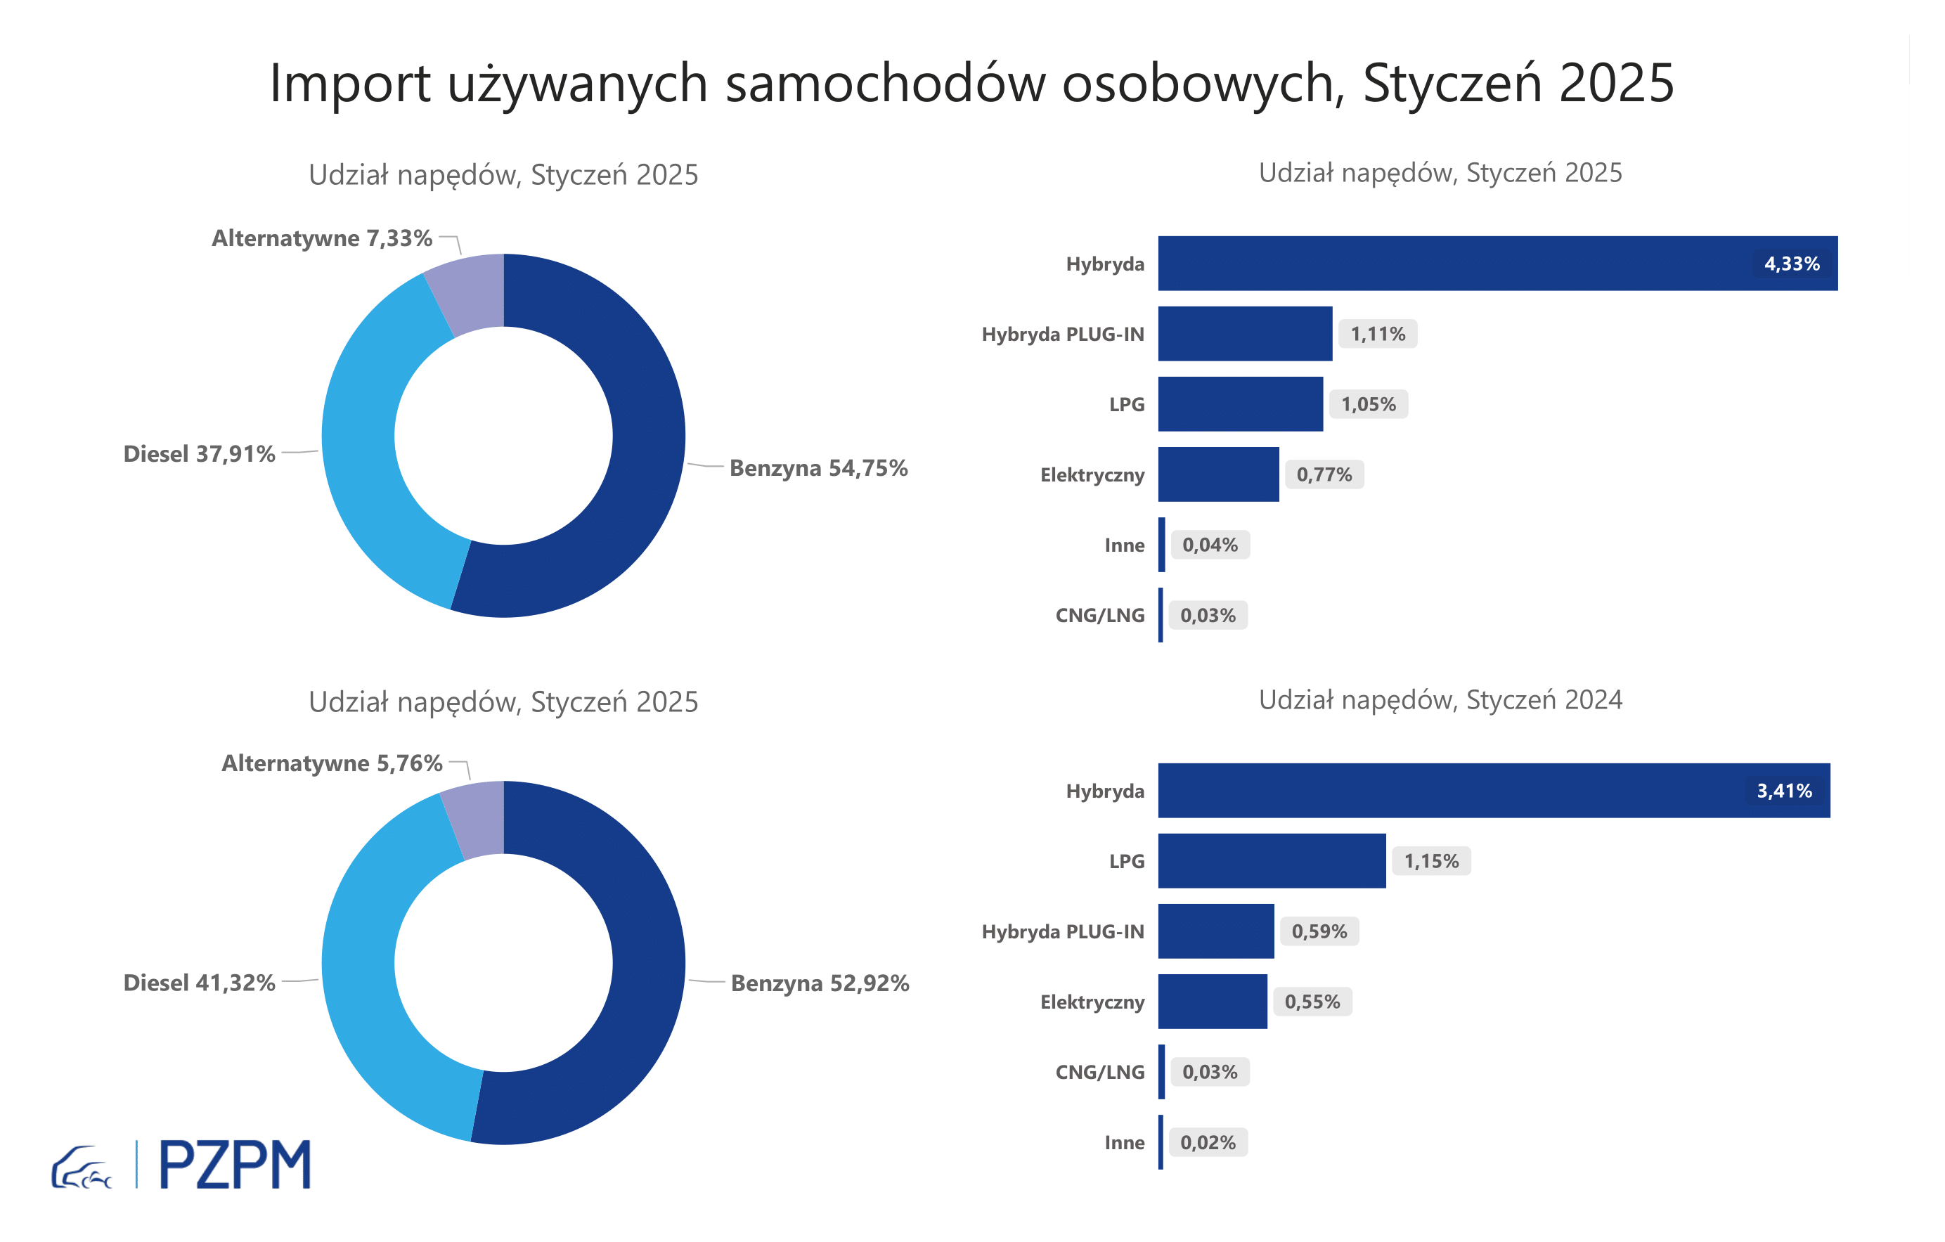
Pierwsze rejestracje używanych samochodów osobowych według rodzaju napędu
Pierwsze rejestracje używanych samochodów osobowych wg rodzaju napędu
Rodzaj napędu | Styczeń-Styczeń 2024 |  | Styczeń-Styczeń 2025 |  | Zmiana % r/r | Zmiana udziału r/r
 | tys. szt. | udział % | tys. szt. | udział %
Benzyna | 35,0 | 52.9% | 37,9 | 54.8% | 8.3% | +1,8 pp
Diesel | 27,3 | 41.3% | 26,3 | 37.9% | -3.9% | -3,4 pp
Pozostałe | 3,8 | 5.8% | 5,1 | 7.3% | 33.3% | +1,6 pp
w tym:
Elektryczny | 0.366 | 0.6% | 0.534 | 0.8% | 45.9% | +0,2 pp
Hybryda | 2.254 | 3.4% | 3 | 4.3% | 33.1% | +0,9 pp
Hybryda PLUG-IN | 0.389 | 0.6% | 0.769 | 1.1% | 97.7% | +0,5 pp
LPG | 0.764 | 1.2% | 0.728 | 1.1% | -4.7% | -0,1 pp
CNG/LNG | 0.022 | 0.0% | 0.02 | 0.0% | -9.1% | +0,0 pp
Inne | 0.016 | 0.0% | 0.03 | 0.0% | 87.5% | +0,0 pp

3 - TOP_marki
Pierwsze rejestracje używanych samochodów osobowych w Polsce*

Lp.** | Marka | Styczeń-Styczeń 2025 | Styczeń-Styczeń 2024 | Zmiana % r/r
1 | VOLKSWAGEN | 6821 | 6629 | 2.9%
2 | FORD | 6509 | 6335 | 2.7%
3 | OPEL | 6069 | 6035 | 0.6%
4 | AUDI | 5302 | 5675 | -6.6%
5 | BMW | 4322 | 4132 | 4.6%
6 | RENAULT | 2973 | 3207 | -7.3%
7 | PEUGEOT | 3138 | 3112 | 0.8%
8 | MERCEDES-BENZ | 3394 | 3028 | 12.1%
9 | HYUNDAI | 3086 | 2624 | 17.6%
10 | TOYOTA | 2681 | 2561 | 4.7%
* źródło: PZPM na podstawie danych CEP
** kolejność wg rejestracji w 2025 roku
Pierwsze rejestracje - używane samochody osobowe sprowadzone do Polski - TOP 10 w 2025

